Sheet1
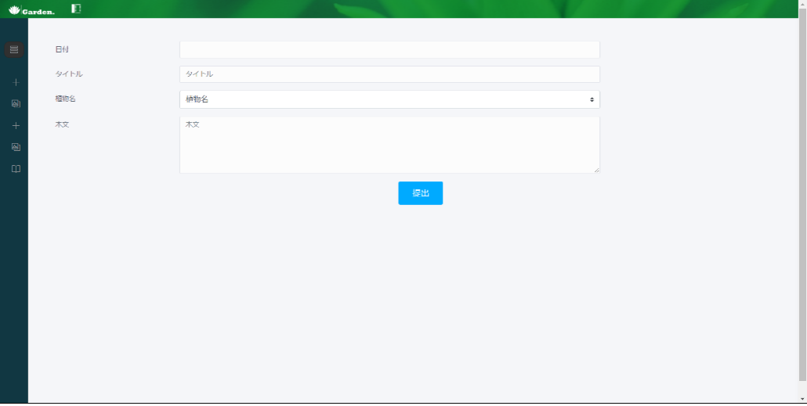
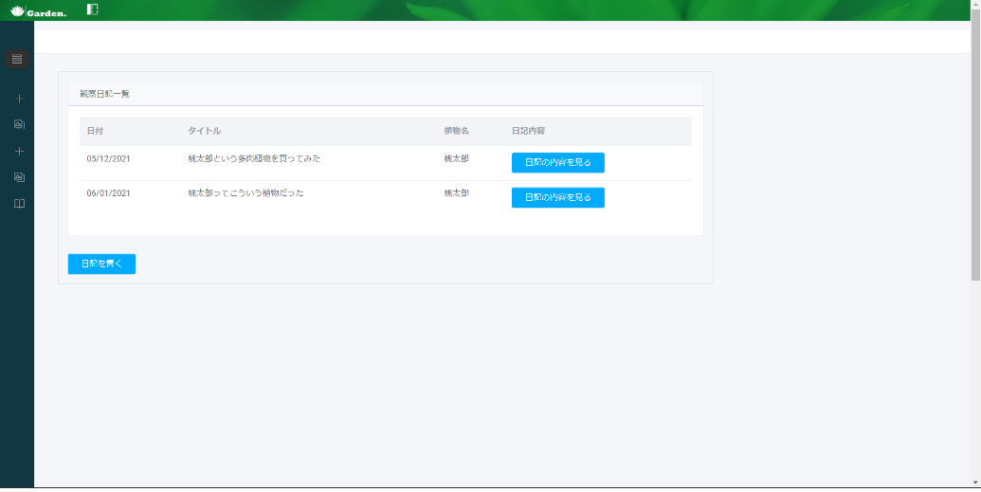

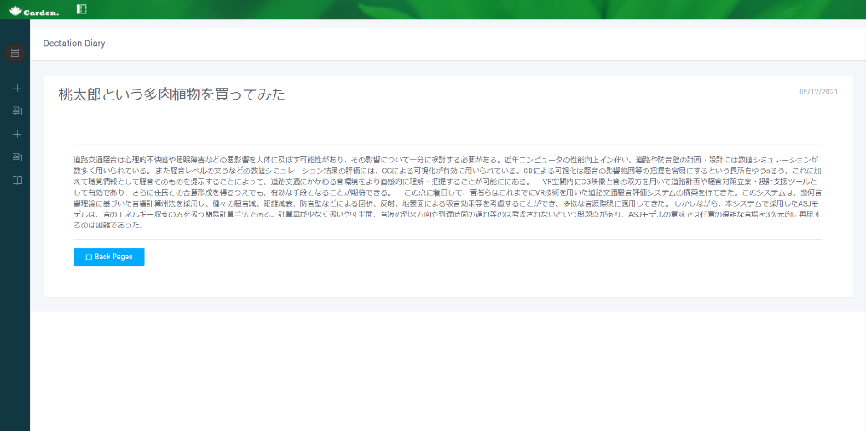

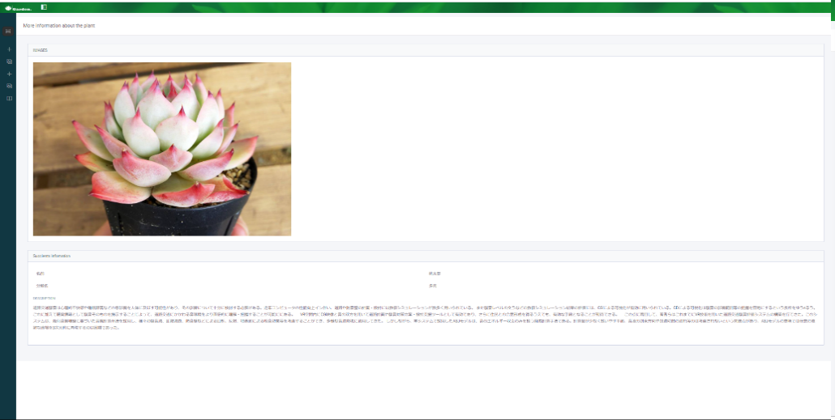
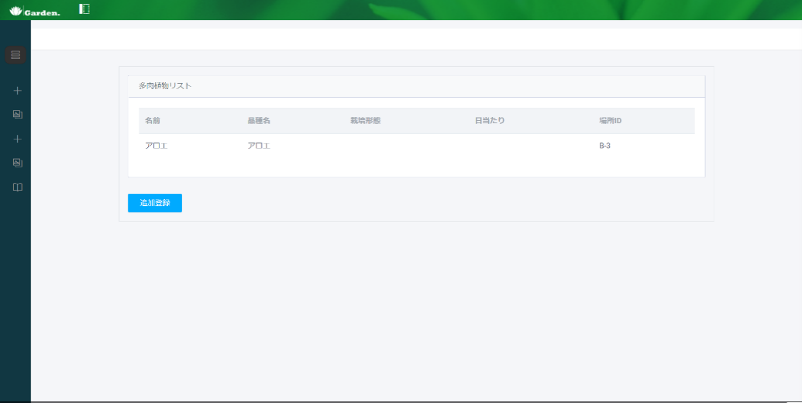
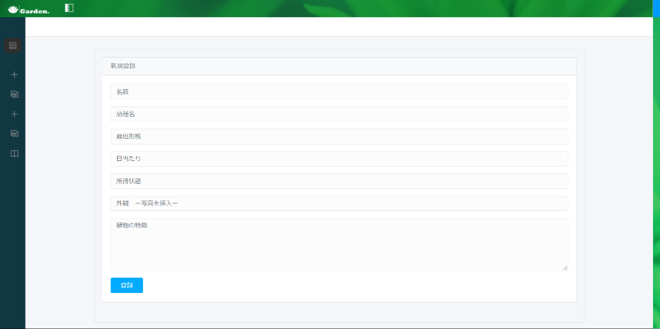
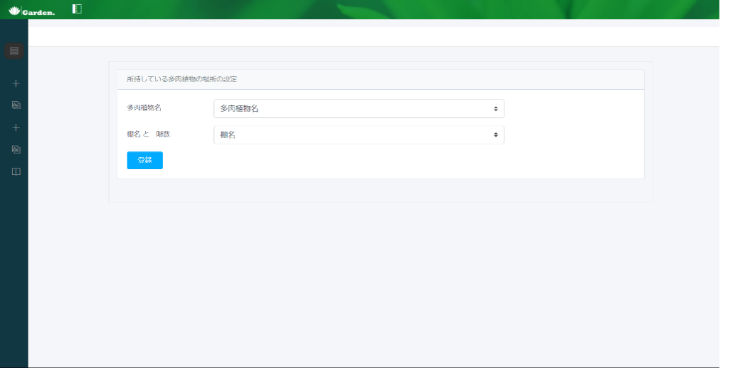
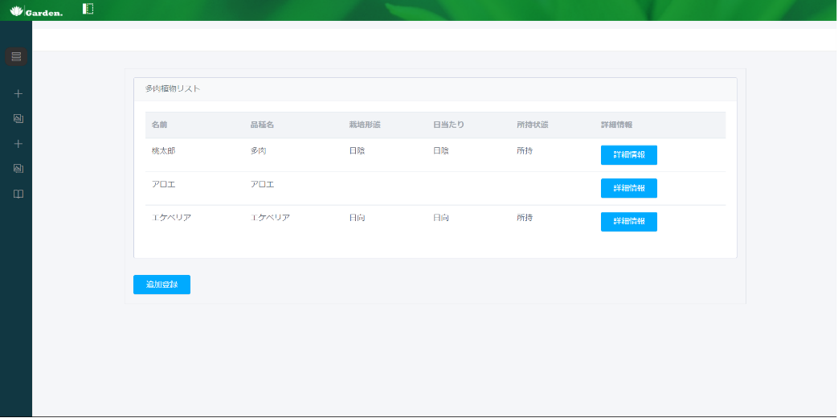
Succulent ▼
NEW-Succulent
Placed My Succulent
SucculentList
MySucculent



Succulent ▼
NEW-Succulent
Placed My Succulent
SucculentList
MySucculent
Shelf ▼
NEW-Shelf
ShelfList
Diary ▼
Diary Write
Diary List

Shelf ▼
NEW-Shelf
ShelfList

Left Bar Open
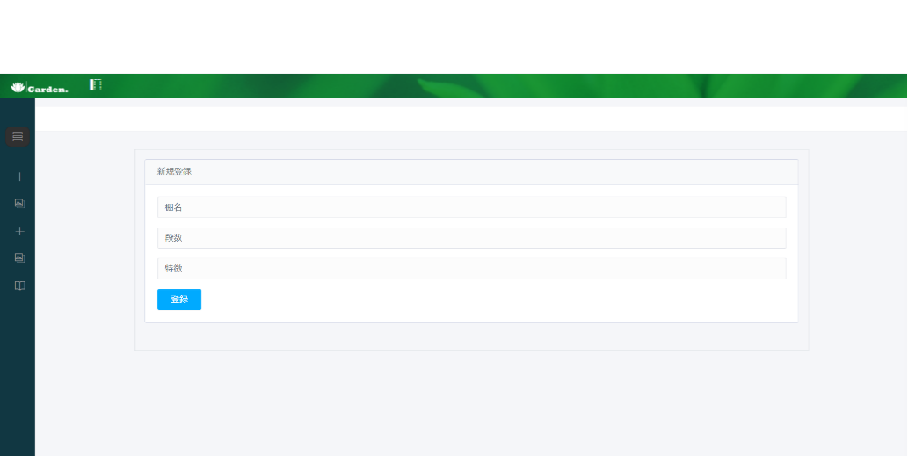
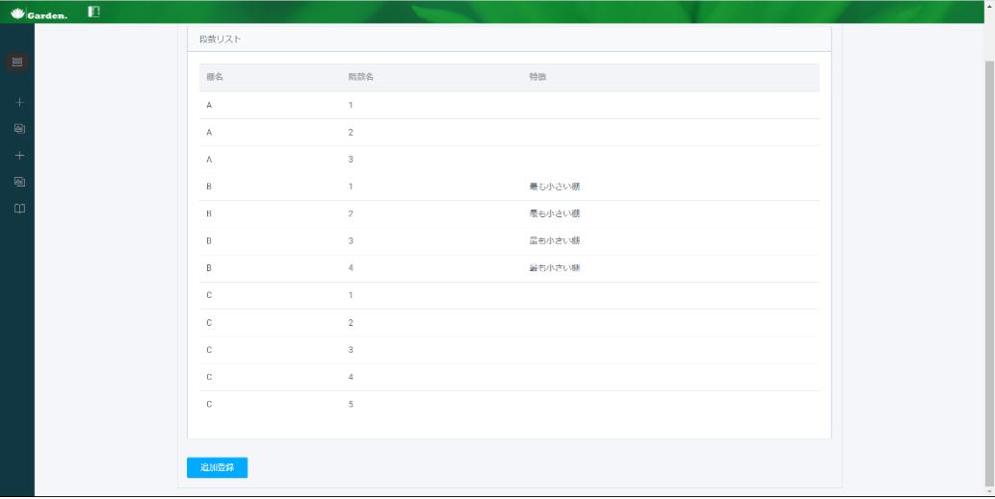

※
名前と段数を登録したら
段数分追加される。

Diary ▼
Diary Write
Diary List

